INFORMATIONS

DOSSIER TECHNIQUE 2023
Ligue Nouvelle Aquitaine de Triathlon
Le Dossier Technique est la pièce essentielle et spécifique à chaque épreuve. Il devra être adapté à chaque type de manifestation et prendre en compte la Réglementation Fédérale pour chaque type d’épreuve.
Le Dossier Technique présenté est un exemple destiné à servir de "Fil Rouge" pour chaque organisateur.
Il peut éventuellement servir au dossier préfectoral, dans lequel d’autres documents seront à fournir (liste des signaleurs, qualité de l’eau, Natura 2000, etc.)
* Les 7 premiers onglets sont à renseigner (de Présentation de l’épreuve à Contrôle Dopage), puis ne conserver que les onglets correspondant à chaque type d’épreuve [de(Cross) Triathlon à Swimbike] -> SUPPRIMER LES ONGLETS INUTILISES
L’organisateur est tenu d'effectuer au moins 3 mois avant la date de l’épreuve :
→ Sur l'Espace Tri 2.0 : La demande de manifestation avec la liste des épreuves de la manifestation et des éventuelles demandes de label (Triathlon Durable, Triathlon Féminin, Épreuve accessible) -> http://espacetri.fftri.com/
→ Les demandes d’assurances optionnelles se font directement auprès de la F.F.TRI.
→ A la commission technique : Le Dossier Technique avec les plans et les attestations de présence de Médecin et/ou Société de secours à déposer à l’adresse mail suivante : -> organisation.trilna@gmail.com pour validation
* Après validation du dossier technique, la "Licence Manifestation" sera délivrée par le secrétariat de la Ligue Nouvelle Aquitaine par délégation de la F.F.TRI.
* L’Arbitre Principal, en charge de l’organisation de l’arbitrage le jour de l’épreuve, sera destinataire du dossier technique.
Le jour de l’épreuve, le non-respect du Dossier Technique et de la Réglementation Fédérale dégage la responsabilité de la F.F.TRI. et de la Ligue Régionale de Nlle Aquitaine

Contrôle dopage
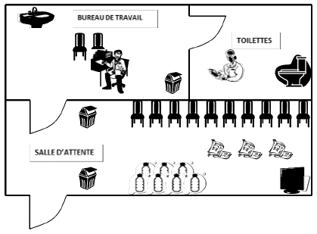
SALLE et BUREAU de contrôle
Réglementation page 16 (& 3.3) de la RGS 2022 et pages 9,10,11 (& 14) de la RTS 2022

Les locaux sont-ils flêchés ? | OUI / NON

Le bureau de travail a-t-il ? | Nombres
Table
Chaises
Lavabo
Savon
essuie-main
Poubelle

La salle de contrôle a-t-elle ? | Nombres
Chaises
Avec boissons
Poubelle

Les toilettes sont-elles attenantes au bureau de travail ? |  | OUI / NON
Les toilettes sont-elles équipées de toilettes isolés ? |  | OUI / NON

Exemple de local de contrôle

